Накладная-№3
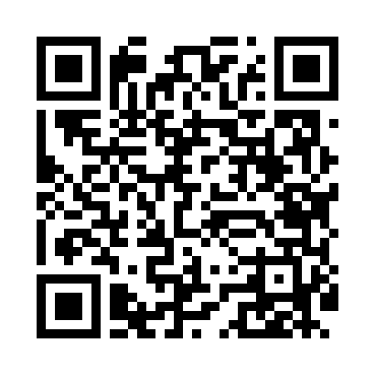
Номер товарно-транспортной накладной: |  |  | Торговый представитель: Kamol aka
Поставщик: Toshkent falcon fly 2 |  |  | Телефон торгового представителя: +998979626299
Дата отгрузки: 07.11.2025 |  |  | Контрагент: Dona zakass
Дата консигнации: |  |  | Адрес:
Доставщик: |  |  | Телефон:
Телефон доставщика:
Время заказа: 07.11.2025 17:54:45
№ | Штрих-код | Название товаров (работ,услуг) | Количество | Количество в кейсе | Цена | Сумма
 |  |  | 134 |  |  | 187
1 | 6915646559383 | Пластмасса коса 6"A6659 15.1x15.1x7.2cm DB-59 -38 | 40 | 40 шт. | 1.80 | 72
2 | 6915646559406 | Пластмасса ликоб 4.2" D176142 4.2" 10.5x10.5x 5.5 sm DB-59-40 | 40 | 40 шт. | 0.90 | 36
3 | 6915649158101 | Пластиковый салатница DB-59-81 | 40 | 40 шт. | 1.80 | 72
4 | None | Ложка, DB-92-21 | 7 | 7 шт. | 0.50 | 3.50
5 | 6985000102611 | Вилка, DB-92-22 | 7 | 7 шт. | 0.50 | 3.50
Итого: 187$|->UZS: 2,337,500.00

